UNIFILAR1
SUBESTACIÓN ANCÓN SUR 230 KV | REGRESAR
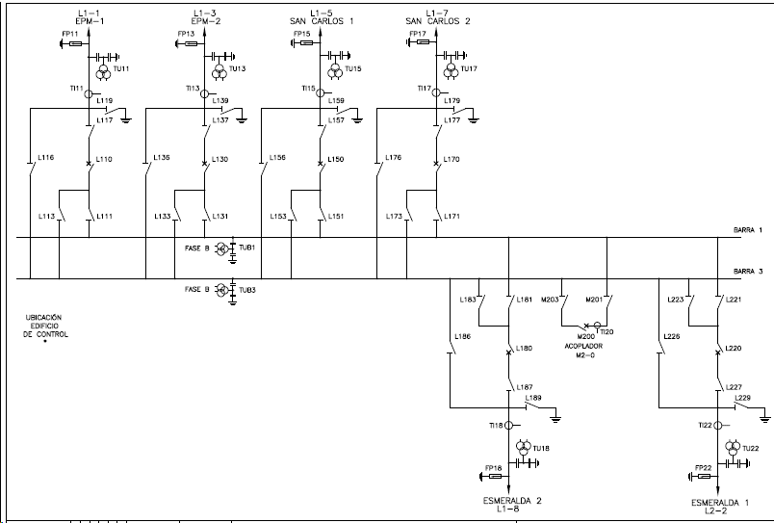

UNIFILAR2
SUBESTACIÓN CHINÚ 500 KV | REGRESAR
